03
1、C语言中的数据类型:

 |  |  |  |  | 整数类型

 |  |  | 基本类型
 |  |  |  |  | 浮点类型

 |  |  |  |  | 数组类型

C语言数据类型 |  |  | 构造类型 |  | 结构体类型

 |  |  |  |  | 共用体（联合）类型

 |  |  | 指针类型

 |  |  | 空类型(void)

2、学习数据类型的三个要素：

 | 1、存储数据的宽度

 | 2、存储数据的格式

 | 3、作用范围(作用域)

3、整数类型：char short int long

 |  |  |  |  |  |  | 在反汇编中观察，体验数据宽度的概念
 | char 8BIT 1字节 |  |  |  |  |  | char cTemp = 0xFF;
 |  |  |  |  |  |  | short sTemp = 0xFF;
 | short 16BIT 2字节 |  |  |  |  |  | int nTemp = 0xFF;

 | int 32BIT 4字节 |  |  |  |  |  | char cTemp = 0x12345678;
 |  |  |  |  |  |  | short sTemp = 0x12345678;
 | long 32BIT 4字节 |  |  |  |  |  | int nTemp = 0x12345678;

 | 整数类型分为有符号(signed)和无符号(unsigned)两种：

 | char cTest = 0xFF; |  |  |  |  | unsigned char i = 0xFF;
 |  |  |  |  |  | unsigned char j = 0x1;
 | unsigned char cuTest = 0xFF;
 |  |  |  |  |  | if(i>j)
 | printf("%d\n%d",cTest,cuTest); |  |  |  |  | {
 |  |  |  |  |  |  | printf("i>j");
 | 总结： |  |  |  |  | }
 |  |  |  |  |  | else
 | 1、在内存中存储的方式完全一样 |  |  |  |  | {
 |  |  |  |  |  |  | printf("i<j");
 | 2、在做运算的时候需要注意 |  |  |  |  | }

4、浮点类型：float double

 | float和double在存储方式上都是遵从IEEE的规范的 |  |  |  |  |  |  |  |  | 浮点数 能精确多少位是由尾数部分决定的
 |  |  |  |  |  |  |  |  |  | 尾数部分 23位二进制 2^23 最多装下8百多万个数
 | float的存储方式如下图所示： |  |  |  |  |  |  |  |  |  | 也就是能表示 6位十进制数
 |  |  |  |  |  |  |  |  |  |  | float 能精确到 后六位
 | 31 30 |  |  | 22 |  |  |  |  | 0
 | 1 |  | 8 |  |  |  | 23

 | 符号位 |  | 指数部分 |  |  |  | 尾数部分

 |  |  |  |  |  |  | 8.4
 | double的存储方式如下图所示：

 | 63 62 |  |  |  | 51 |  |  |  |  |  | 0
 | 1 |  | 11 |  |  |  |  |  | 52

 | 符号位 |  | 指数部分 |  |  |  |  |  | 尾数部分

 | 将一个float型转化为内存存储格式的步骤为：

 | 1、先将这个实数的绝对值化为二进制格式

 | 2、将这个二进制格式实数的小数点左移或右移n位，直到小数点移动到第一个有效数字的右边。

 | 3、从小数点右边第一位开始数出二十三位数字放入第22到第0位。

 | 4、如果实数是正的，则在第31位放入“0”，否则放入“1”。

 | 5、如果n 是左移得到的，说明指数是正的，第30位放入“1”。如果n是右移得到的或n=0，则第30位放入“0”。

 | 6、如果n是左移得到的，则将n减去1后化为二进制，并在左边加“0”补足七位，放入第29到第23位。
 | 如果n是右移得到的或n=0，则将n化为二进制后在左边加“0”补足七位，再各位求反，再放入第29到第23位。

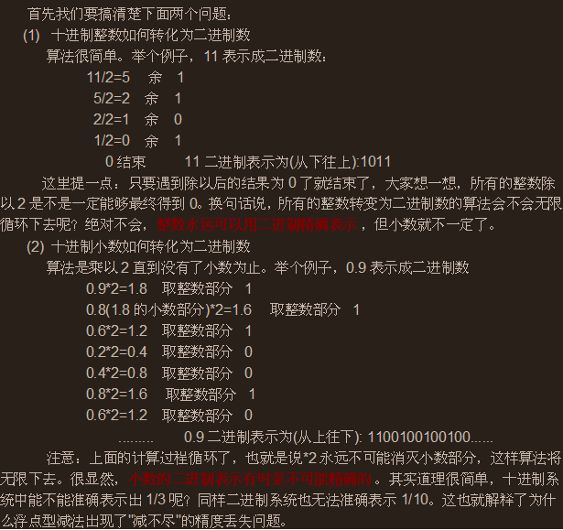

 | 举例说明：

 | 8.25转成浮点存储

 | 整数部分8转成2进制

 | 8/2 = 4 |  | 0
 | 4/2 = 2 |  | 0
 | 2/2 = 1 |  | 0
 | 1/2 = 0 |  | 1
 |  |  |  |  |  |  | 3 - 1 = 2 | 10
 | 小数部分0.25转成二进制：
 |  |  |  |  |  |  | Float = 6
 | 0.25*2 = 0.5 |  | 0
 | 0.5*2 = 1.0 |  | 1 |  |  | 1 | 8 |  | 23
 |  |  |  |  |  | 0 | 10000010 |  | 00001000000000000000000
 | 8.25用二进制表示可表示为1000.01

 | 1000.01 = 1.00001 *2的3次方 小数点向左移动3位 指数为3

 | 1 | 10000010 |  | 00001000000000000000000 |  |  |  | 0100 0001 0000 0100 0000 0000 0000 0000 |  |  |  | = 41040000
 |  |  |  |  |  |  |  | 41040000

 | -8.25转成浮点数是多少呢？ |  |  |  |  |  |  | 1100 0001 0000 0100 0000 0000 0000 0000 |  |  |  | = C1040000
 |  |  |  |  |  |  |  | C1040000

 | 0.25转成浮点存储

 | 整数部分0 |  | 0

 | 0.25 * 2 = 0.5 |  | 0
 | 0.5*2 = 1.0 |  | 1

 | 0.01 = 1.0 * 2的2次方 右移动 注意：向右移动2个位 指数为-2

 | 0 | 01111101 |  | 00000000000000000000000

5、英文字符存储

 | char x = 'A';

 | char y = 65;
 |  |  |  |  | A | 10101
 | 参见ASCII编码 |  |  |  | B | 11111
 |  |  |  |  | C | 11110
 |  |  |  |  | , | 101011

6、中文字符存储

 | char* x = "啊";

 | char* y = "北";

 | 参见GB2312-80编码

 | 这种编码存储在的问题

04
1、程序的真正入口

(1) main 或WinMain 是“语法规定的用户入口”，而不是“应用程序入口”。应用程序入口通常是启动函数。

通过VC6堆栈调用查看

(2) mainCRTStartup 和 wmainCRTStartup 是控制台环境下多字节编码和Unicode 编码的启动函数.
而WinMainCRTStartup 和wWinMainCRTStartup 是windows 环境下多字节编码和Unicode 编码的启动函数.

(3) 修改入口函数:项目右键->Setting

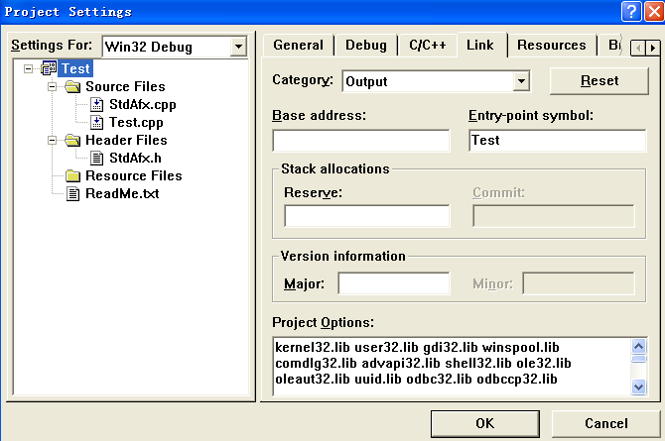

main 函数的识别:

main 函数被调用前要先调用的函数如下：

GetVersion()
_heap_init()
GetCommandLineA()
_crtGetEnvironmentStringsA()
_setargv()
_setenvp()
_cinit()

这些函数调用结束后就会调用main 函数，根据main 函数调用的特征，将3 个参数压入栈内作为函数的参数。

ASCII编码
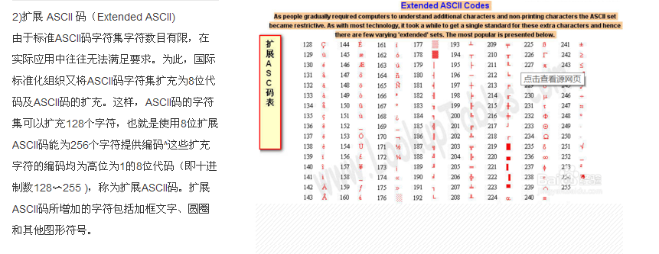
ASCII:

1、ASCII 码使用指定的 7 位或 8 位二进制数组合来表示 128 或 256 种可能的字符。

2、标准 ASCII 码使用 7 位二进制数来表示所有的大写和小写字母，数字 0 到 9、标点符号，以及在美式英语中使用的特殊控制字符。

3、扩展 ASCII 码允许将每个字符的第 8 位用于确定附加的 128 个特殊符号字符、外来语字母和图形符号。

标准ASCLL码表截取：

二进制 十进制 十六进制 字符
0100 0001 65 41 A
0100 0010 66 42 B
0100 0011 67 43 C
0100 0100 68 44 D
0100 0101 69 45 E
0100 0110 70 46 F
0100 0111 71 47 G
0100 1000 72 48 H
0100 1001 73 49 I
0100 1010 74 4A J
0100 1011 75 4B K
0100 1100 76 4C L
0100 1101 77 4D M
0100 1110 78 4E N
0100 1111 79 4F O
0101 0000 80 50 P
0101 0001 81 51 Q
0101 0010 82 52 R
0101 0011 83 53 S
0101 0100 84 54 T
0101 0101 85 55 U
0101 0110 86 56 V
0101 0111 87 57 W
0101 1000 88 58 X
0101 1001 89 59 Y
0101 1010 90 5A Z

GB2312-80
计算机发明之处及后面很长一段时间，只用应用于美国及西方一些发达国家，ASCII能够很好满足用户的需求。
但是当天朝也有了计算机之后，为了显示中文，必须设计一套编码规则用于将汉字转换为计算机可以接受的数字系统的数。

天朝专家把那些127号之后的奇异符号们（即EASCII）取消掉，规定：一个小于127的字符的意义与原来相同，
但两个大于127的字符连在一起时，就表示一个汉字，前面的一个字节（他称之为高字节）从0xA1用到 0xF7，后面一个字节
（低字节）从0xA1到0xFE，这样我们就可以组合出大约7000多个简体汉字了。

在这些编码里，还把数学符号、罗马希腊的 字母、日文的假名们都编进去了，连在ASCII里本来就有的数字、标点、字母都
统统重新编了两个字节长的编码，这就是常说的"全角"字符，而原来在127号以下的那些就叫"半角"字符了。

上述编码规则就是GB2312或GB2312-80

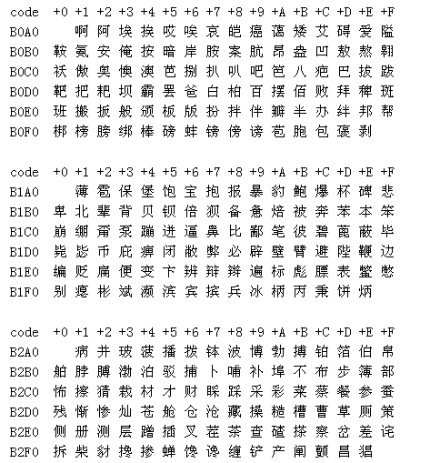

思考题：截取一个字符串的一段，如何区分是英文还是中文？

题目三
main
00401110 /> 55 PUSH EBP
00401111 |. 8BEC MOV EBP,ESP
00401113 |. 83EC 44 SUB ESP,44
00401116 |. 53 PUSH EBX
00401117 |. 56 PUSH ESI
00401118 |. 57 PUSH EDI
00401119 |. 8D7D BC LEA EDI,DWORD PTR SS:[EBP-44]
0040111C |. B9 11000000 MOV ECX,11
00401121 |. B8 CCCCCCCC MOV EAX,CCCCCCCC
00401126 |. F3:AB REP STOS DWORD PTR ES:[EDI]
00401128 |. 6A 07 PUSH 7 |  | fun1(1,3,4,6,7)
0040112A |. 6A 06 PUSH 6 |  | 传了5个参数
0040112C |. 6A 04 PUSH 4 |  | __fastcall | ret 0xc
0040112E |. BA 03000000 MOV EDX,3 |  |  |  | 004010A0 /> 55 PUSH EBP
00401133 |. B9 01000000 MOV ECX,1 |  |  |  | 004010A1 |. 8BEC MOV EBP,ESP |  | 00401060 /> 55 PUSH EBP
00401138 |. E8 DCFEFFFF CALL CallingC.00401019 |  | eax=0xC |  | 004010A3 |. 83EC 50 SUB ESP,50 |  | 00401061 |. 8BEC MOV EBP,ESP
0040113D |. 8945 FC MOV DWORD PTR SS:[EBP-4],EAX |  | printf函数 |  | 004010A6 |. 53 PUSH EBX |  | 00401063 |. 83EC 40 SUB ESP,40
00401140 |. 8B45 FC MOV EAX,DWORD PTR SS:[EBP-4] |  | __cdecl |  | 004010A7 |. 56 PUSH ESI |  | 00401066 |. 53 PUSH EBX
00401143 |. 50 PUSH EAX ; /Arg2 |  |  |  | 004010A8 |. 57 PUSH EDI |  | 00401067 |. 56 PUSH ESI
00401144 |. 68 0CF14100 PUSH CallingC.0041F10C ; |Arg1 = 0041F10C ASCII "%d" |  |  |  | 004010A9 |. 51 PUSH ECX |  | 00401068 |. 57 PUSH EDI
00401149 |. E8 92A60000 CALL CallingC.0040B7E0 ; \CallingC.0040B7E0 |  |  |  | 004010AA |. 8D7D B0 LEA EDI,DWORD PTR SS:[EBP-50] |  | 00401069 |. 8D7D C0 LEA EDI,DWORD PTR SS:[EBP-40]
0040114E |. 83C4 08 ADD ESP,8 |  |  |  | 004010AD |. B9 14000000 MOV ECX,14 |  | 0040106C |. B9 10000000 MOV ECX,10
00401151 |. 33C0 XOR EAX,EAX |  |  |  | 004010B2 |. B8 CCCCCCCC MOV EAX,CCCCCCCC |  | 00401071 |. B8 CCCCCCCC MOV EAX,CCCCCCCC
00401153 |. 5F POP EDI |  |  |  | 004010B7 |. F3:AB REP STOS DWORD PTR ES:[EDI] |  | 00401076 |. F3:AB REP STOS DWORD PTR ES:[EDI]
00401154 |. 5E POP ESI |  |  |  | 004010B9 |. 59 POP ECX |  | 00401078 |. 8B45 08 MOV EAX,DWORD PTR SS:[EBP+8] | 3个参数相加
00401155 |. 5B POP EBX |  |  |  | 004010BA |. 8955 F8 MOV DWORD PTR SS:[EBP-8],EDX | 参数写进堆栈 | 0040107B |. 0345 0C ADD EAX,DWORD PTR SS:[EBP+C]
00401156 |. 83C4 44 ADD ESP,44 |  |  |  | 004010BD |. 894D FC MOV DWORD PTR SS:[EBP-4],ECX |  | 0040107E |. 0345 10 ADD EAX,DWORD PTR SS:[EBP+10] | eax=1+3+4=8
00401159 |. 3BEC CMP EBP,ESP |  |  |  | 004010C0 |. 8B45 08 MOV EAX,DWORD PTR SS:[EBP+8] | fun2(1,3,4) | 00401081 |. 5F POP EDI
0040115B |. E8 10000000 CALL CallingC.00401170 |  |  |  | 004010C3 |. 50 PUSH EAX | 传了3个参数 | 00401082 |. 5E POP ESI
00401160 |. 8BE5 MOV ESP,EBP |  |  |  | 004010C4 |. 8B4D F8 MOV ECX,DWORD PTR SS:[EBP-8] | __stdcall | 00401083 |. 5B POP EBX
00401162 |. 5D POP EBP |  |  |  | 004010C7 |. 51 PUSH ECX | ret 0xc | 00401084 |. 8BE5 MOV ESP,EBP
00401163 \. C3 RETN |  |  |  | 004010C8 |. 8B55 FC MOV EDX,DWORD PTR SS:[EBP-4] |  | 00401086 |. 5D POP EBP
 |  |  |  | 004010CB |. 52 PUSH EDX |  | 00401087 \. C2 0C00 RETN 0C
 |  |  |  | 004010CC |. E8 4DFFFFFF CALL CallingC.0040101E | eax=8
逆向代码
 |  |  |  | 004010D1 |. 8945 F4 MOV DWORD PTR SS:[EBP-C],EAX | 存储计算结果 t1
 |  |  |  | 004010D4 |. 8B45 F8 MOV EAX,DWORD PTR SS:[EBP-8] | fun3(1,3)
 |  |  |  | 004010D7 |. 50 PUSH EAX | 传了2个参数
 |  |  |  | 004010D8 |. 8B4D FC MOV ECX,DWORD PTR SS:[EBP-4] | __cdecl
#include <stdio.h> |  |  |  | 004010DB |. 51 PUSH ECX
 |  |  |  | 004010DC |. E8 24FFFFFF CALL CallingC.00401005 | eax=4
int __fastcall fun1(int a,int b,int c,int d,int e); |  |  |  | 004010E1 |. 83C4 08 ADD ESP,8 | 外平栈 | 00401030 /> 55 PUSH EBP
int __stdcall fun2(int a,int b,int c); |  |  |  | 004010E4 |. 8945 F0 MOV DWORD PTR SS:[EBP-10],EAX | 存储计算结果 t2 | 00401031 |. 8BEC MOV EBP,ESP
int __cdecl fun3(int a,int b); |  |  |  | 004010E7 |. 8B55 F0 MOV EDX,DWORD PTR SS:[EBP-10] |  | 00401033 |. 83EC 40 SUB ESP,40
 |  |  |  | 004010EA |. 52 PUSH EDX |  | 00401036 |. 53 PUSH EBX
int __fastcall fun1(int a,int b,int c,int d,int e) |  |  |  | 004010EB |. 8B45 F4 MOV EAX,DWORD PTR SS:[EBP-C] |  | 00401037 |. 56 PUSH ESI
{ |  |  |  | 004010EE |. 50 PUSH EAX | fun3(t1,t2） | 00401038 |. 57 PUSH EDI
 | int t1=fun2(a,b,c); |  |  | 004010EF |. E8 11FFFFFF CALL CallingC.00401005 | eax=8+4=12=0xC | 00401039 |. 8D7D C0 LEA EDI,DWORD PTR SS:[EBP-40]
 | int t2=fun3(a,b); |  |  | 004010F4 |. 83C4 08 ADD ESP,8 |  | 0040103C |. B9 10000000 MOV ECX,10
 | return t1+t2; |  |  | 004010F7 |. 5F POP EDI |  | 00401041 |. B8 CCCCCCCC MOV EAX,CCCCCCCC
} |  |  |  | 004010F8 |. 5E POP ESI |  | 00401046 |. F3:AB REP STOS DWORD PTR ES:[EDI]
 |  |  |  | 004010F9 |. 5B POP EBX |  | 00401048 |. 8B45 08 MOV EAX,DWORD PTR SS:[EBP+8] | 2个参数相加
int __stdcall fun2(int a,int b,int c) |  |  |  | 004010FA |. 83C4 50 ADD ESP,50 |  | 0040104B |. 0345 0C ADD EAX,DWORD PTR SS:[EBP+C] | eax=1+3=4
{ |  |  |  | 004010FD |. 3BEC CMP EBP,ESP |  | 0040104E |. 5F POP EDI
 | return a+b+c; |  |  | 004010FF |. E8 6C000000 CALL CallingC.00401170 |  | 0040104F |. 5E POP ESI
} |  |  |  | 00401104 |. 8BE5 MOV ESP,EBP |  | 00401050 |. 5B POP EBX
 |  |  |  | 00401106 |. 5D POP EBP |  | 00401051 |. 8BE5 MOV ESP,EBP
int __cdecl fun3(int a,int b) |  |  |  | 00401107 \. C2 0C00 RETN 0C |  | 00401053 |. 5D POP EBP
{ |  |  |  |  |  | 00401054 \. C3 RETN
 | return a+b;
}

int main(int argc,char* argv[])
{
 | int t=fun1(1,3,4,6,7);
 | printf("%d",t);

 | getchar();
 | return 0;
}

